方大炭素
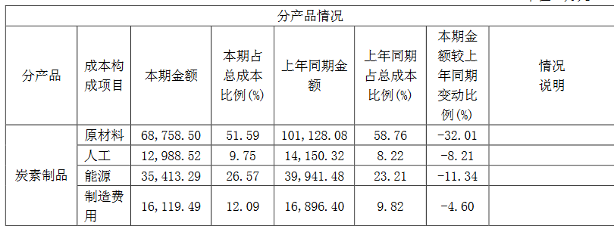
年份 | 每股收益 | 股息 | 收盘价 | 每股收益与股价的比率 | 每股股息与股价的比率 | 最高价 | 最低价 | 管理费用增长 | 净利润增长 | 营业收入增长 | 股价增长 | 2020
2011
2012
2013
2014
2015
2016 | -0.0441
2017 | 2.01 |  |  |  |  |  |  | 3.5 | 54 | 3.47 | 5.29

现价
A资本结构
1债券面值
2优先股市值（股数*市价）
3普通股市值（股数*市价）
4总资本（所有者权益）
5债券与总资本比率
6优先股市值与总资本比率
7普通股市值与总资本比率
B损益账户（最近年份）
8总销售额
9折旧
10息前利润
11债券利息
12应计优先股股息
13归属普通股股东的净利润
14边际利润（第10项与第8项的比率）
15总资本收益率（%）（第10项与第4项的比率）
C计算
16利息保障倍数
16.I.P利息和优先股息保障倍数
17普通股每股收益
18普通股每股收益与市价比率（%）
17.S.P优先股每股收益
18.S.P优先股每股收益与市价的比率（%）
19总收入与普通股市值比率
19.S.P总收入与优先股市值比率
D7年均值
20利息保障倍数
21普通股每股收益
22普通股每股收益与当前市价比
E趋势数据
23过去7年每年普通股每股收益
2011
2012
2013
2014
2015
2016
2017
F股息
24普通股股息率
2011
2012
2013
2014
2015
2016
2017
25普通股股息收益率
2011
2012
2013
2014
2015
2016
2017
24.P优先股股息率
25.P优先股股息收益率
G资产负债表
26现金
27应收账款（扣除减值准备）
28存货（扣除减值准备）
29总流动资产
30总流动负债
30.N应付票据（含银行贷款和应付票据）
31净流动资产
32流动资产与流动负债比率
33存货与销售额比率
34应收账款与销售额的比率
35资本总额的有形资产净值
36普通股每股现金资产（减全部前期债务）
37普通股每股净流动资产（减全部前期债务）
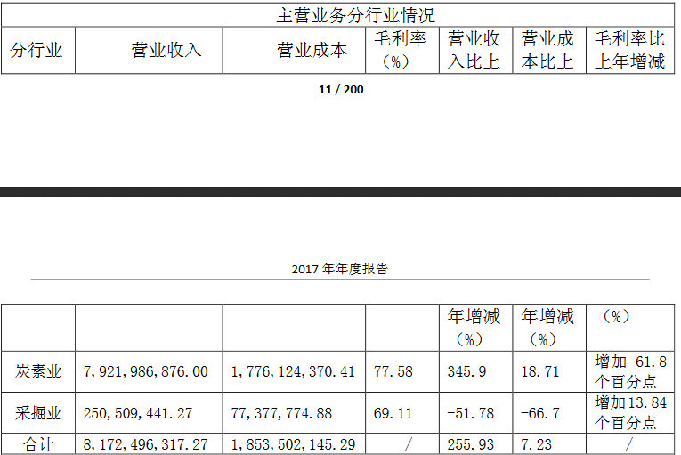
38每股有形资产净值（减全部前期债务）
H补充数据（如可获取时）
1实物产出
产量
单位收入
单位成本
单位利润
单位总资本
单位普通股价值
2杂项
运营店面数
店面销售额
店面利润
矿储备
以当时开采速度计算的矿井寿命

四川成渝
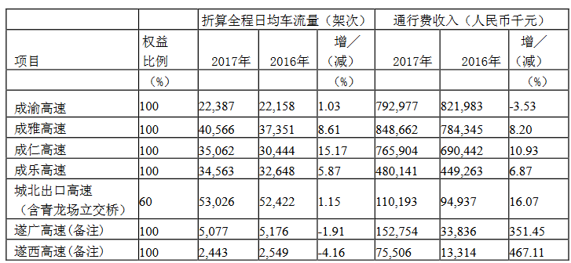
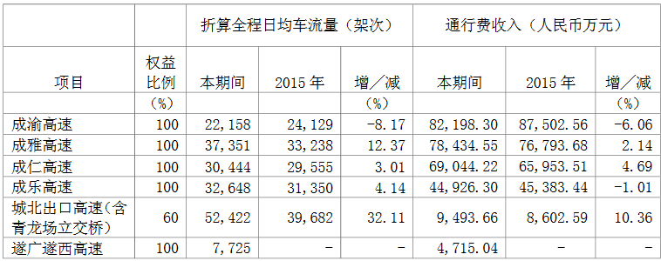
年份 | 每股收益 | 股息 | 收盘价 | 每股收益与股价的比率 | 每股股息与股价的比率 | 最高价 | 最低价 | 平均价
2011 | 0.4265 | 0.087 | 2.85 | 14.96% | 3.05% | 5.92 | 2.85 | 4.385
2012 | 0.3862 | 0.09 | 2.81 | 13.74% | 3.20% | 4.17 | 2.32 | 3.245
2013 | 0.3304 | 0.08 | 2.41 | 13.71% | 3.32% | 4.92 | 2.24 | 3.58
2014 | 0.3169 | 0.08 | 5.05 | 6.28% | 1.58% | 5.5 | 2.21 | 3.855
2015 | 0.3256 | 0.08 | 5.68 | 5.73% | 1.41% | 9.56 | 3.67 | 6.615
2016 | 0.3424 | 0.08 | 4.85 | 7.06% | 1.65% | 5.66 | 3.47 | 4.565
2017 | 0.2905 | 0.11 | 4.02 | 7.23% | 2.74% | 5.44 | 3.94 | 4.69
 | 四川成渝 | 山东高速
现价 | 3.4 | 3.9
A资本结构
1债券面值 | 31 | 20
2优先股市值（股数*市价） | 0 | 0
3普通股市值（股数*市价） | 103.97 | 189.08
4总资本（所有者权益） | 134.97 | 209.08
5债券与总资本比率 | 22.97% | 9.57%
6优先股市值与总资本比率 | 0 | 0
7普通股市值与总资本比率 | 77.03% | 90.43%
B损益账户（最近年份）
8总销售额 | 79.84 | 73.7953
9折旧 | 8.2 | 12.75954553
10息前利润 | 12.983 | 34.125
11债券利息 | 0.5497 | 0.89
12应计优先股股息
13归属普通股股东的净利润 | 9.6893 | 22.825
14边际利润（第10项与第8项的比率） | 16.26% | 46.24%
15总资本收益率（%）（第10项与第4项的比率） | 9.62% | 16.32%
C计算
16利息保障倍数 | 17.626523558 | 25.646067416
16.I.P利息和优先股息保障倍数
17普通股每股收益 | 0.2905 | 0.47453222453
18普通股每股收益与市价比率（%） | 8.54% | 12.17%
17.S.P优先股每股收益
18.S.P优先股每股收益与市价的比率（%）
19总收入与普通股市值比率 | 76.79% | 35.30%
19.S.P总收入与优先股市值比率
D7年均值
20利息保障倍数
21普通股每股收益 | 0.3455 | 0.46468191268
22普通股每股收益与当前市价比
E趋势数据
23过去7年每年普通股每股收益
2011 | 0.4265 | 0.411
2012 | 0.3862 | 0.41
2013 | 0.3304 | 0.44449064449
2014 | 0.3169 | 0.45899168399
2015 | 0.3256 | 0.57
2016 | 0.3424 | 0.48375883576
2017 | 0.2905 | 0.47453222453
F股息
24普通股股息率
2011 | 0.087 | 0.104
2012 | 0.09 | 0.155
2013 | 0.08 | 0.126
2014 | 0.08 | 0.151
2015 | 0.08 | 0.194
2016 | 0.08 | 0.179
2017 | 0.11 | 0.196
25普通股股息收益率
2011 | 3.05%
2012 | 3.20%
2013 | 3.32%
2014 | 1.58%
2015 | 1.41%
2016 | 1.65%
2017 | 2.74%
24.P优先股股息率
25.P优先股股息收益率
G资产负债表
26现金 | 34 | 29
27应收账款（扣除减值准备） | 1.92 | 0.185
28存货（扣除减值准备） | 17.86 | 32.94
29总流动资产 | 66.22 | 101
30总流动负债 | 41.17 | 58.8
30.N应付票据（含银行贷款和应付票据） | 23.25 | 1.4592
31净流动资产 | 48.36 | 68.06
32流动资产与流动负债比率 | 1.6084527569 | 1.7176870748
33存货与销售额比率 | 0.22369739479 | 0.44636989077
34应收账款与销售额的比率 | 0.024048096192 | 0.0025069347235
35资本总额的有形资产净值 | 147.45 | 270.6
36普通股每股现金资产（减全部前期债务） | -5.4676258993 | -4.3367983368
37普通股每股净流动资产（减全部前期债务） | -4.9980379333 | -3.5247401247
38每股有形资产净值（减全部前期债务） | 4.8216843358 | 5.6257796258
H补充数据（如可获取时）
1实物产出
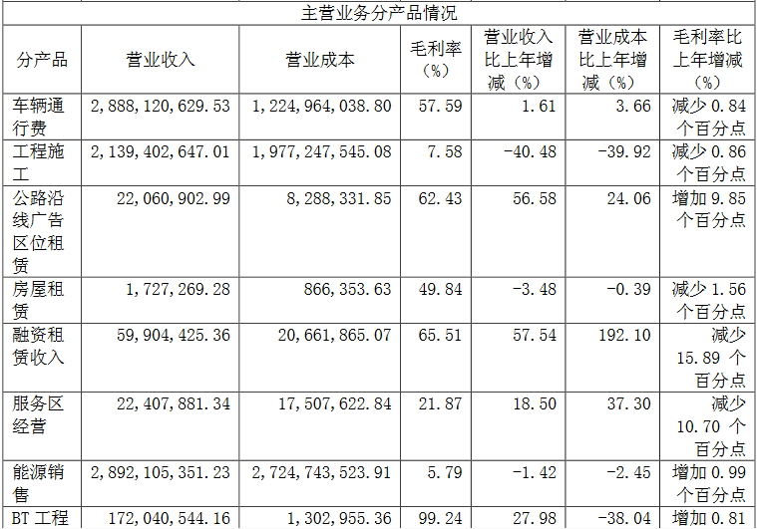
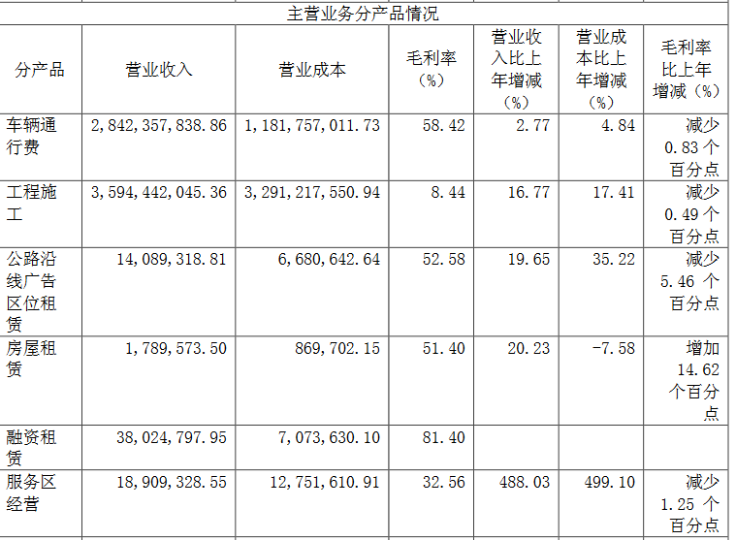
产量
单位收入
单位成本
单位利润
单位总资本
单位普通股价值
2杂项
运营店面数
店面销售额
店面利润
矿储备
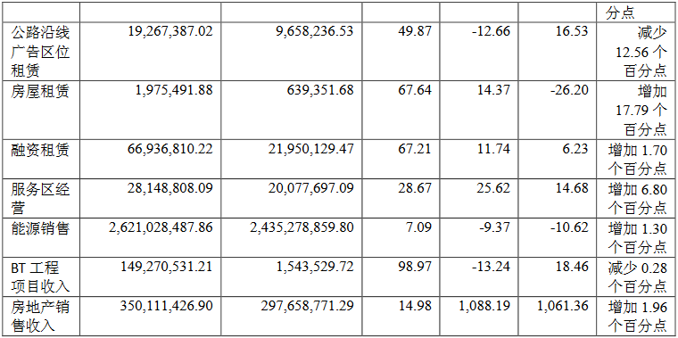
以当时开采速度计算的矿井寿命

大东方
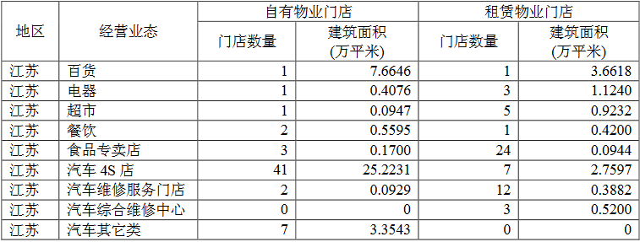
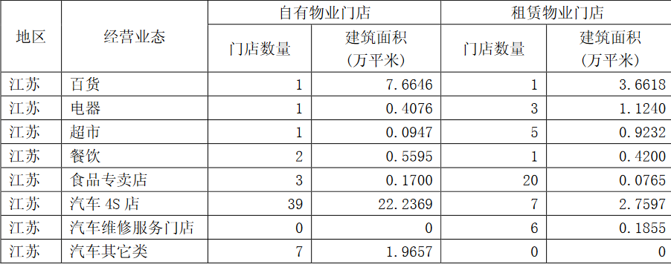
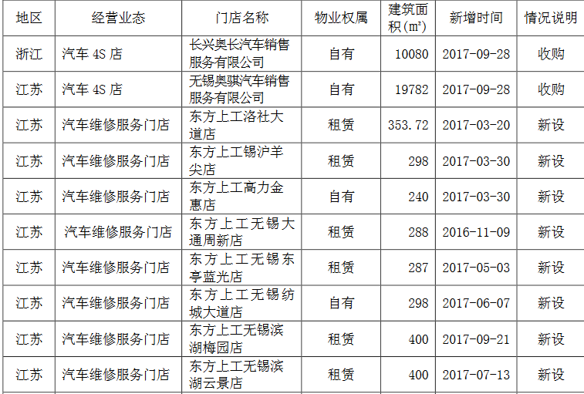
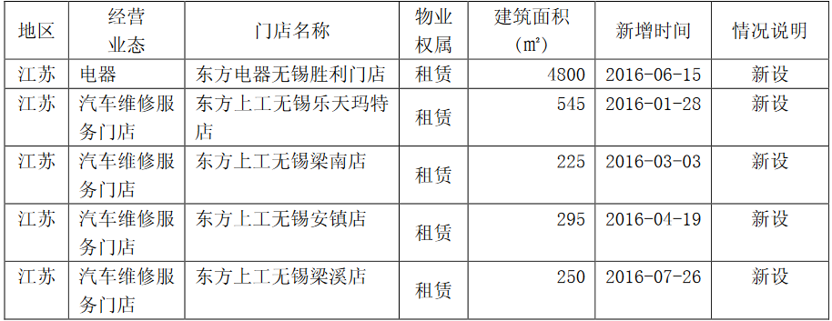
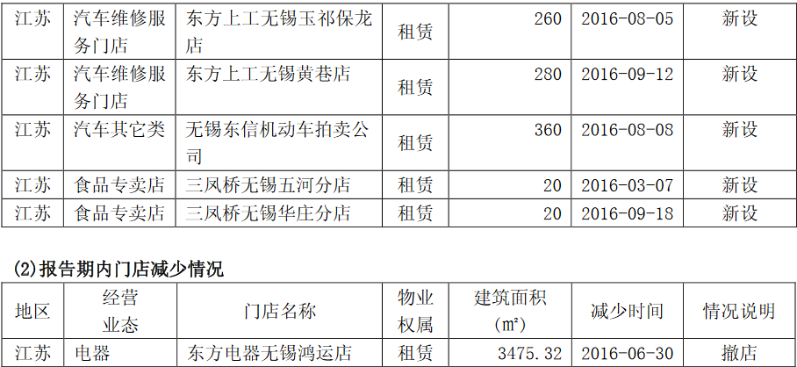
年份 | 每股收益 | 股息 | 收盘价 | 每股收益与股价的比率 | 每股股息与股价的比率 | 最高价 | 最低价
2011 | 0.397 | 0.1 | 4.99 | 7.96% | 2.00% | 6.96 | 2.88 | 4.92
2012 | 0.233 | 0.08 | 3.03 | 7.69% | 2.64% | 5.58 | 2.39 | 3.985
2013 | 0.358 | 0.08 | 3.42 | 10.47% | 2.34% | 6.25 | 2.27 | 4.26
2014 | 0.282 | 0.12 | 5.1 | 5.53% | 2.35% | 6.75 | 2.85 | 4.8
2015 | 0.34 | 0.1 | 7.43 | 4.58% | 1.35% | 15.91 | 4.87 | 10.39
2016 | 0.38 | 0 | 6.88 | 5.52% | 0.00% | 7.62 | 4.87 | 6.245
2017 | 0.46 | 0.2 | 5.63 | 8.17% | 3.55% | 7.57 | 5.56 | 6.565

现价 | 4.8
A资本结构
1债券面值 | 0
2优先股市值（股数*市价） | 0
3普通股市值（股数*市价） | 35.39
4总资本（所有者权益） | 35.39
5债券与总资本比率
6优先股市值与总资本比率
7普通股市值与总资本比率 | 100%
B损益账户（最近年份）
8总销售额 | 91.67
9折旧 | 1.0793
10息前利润 | 3.5159
11债券利息
12应计优先股股息
13归属普通股股东的净利润 | 2.7093
14边际利润（第10项与第8项的比率） | 3.84%
15总资本收益率（%）（第10项与第4项的比率） | 9.93%
C计算
16利息保障倍数
16.I.P利息和优先股息保障倍数
17普通股每股收益 | 0.461
18普通股每股收益与市价比率（%） | 9.60%
17.S.P优先股每股收益
18.S.P优先股每股收益与市价的比率（%）
19总收入与普通股市值比率 | 2.59027974
19.S.P总收入与优先股市值比率
D7年均值
20利息保障倍数
21普通股每股收益 | 0.35
22普通股每股收益与当前市价比
E趋势数据
23过去7年每年普通股每股收益
2011 | 0.397
2012 | 0.233
2013 | 0.358
2014 | 0.282
2015 | 0.34
2016 | 0.38
2017 | 0.46
F股息
24普通股股息率
2011 | 0.1
2012 | 0.08
2013 | 0.08
2014 | 0.12
2015 | 0.1
2016 | 0
2017 | 0.2
25普通股股息收益率
2011 | 2.00%
2012 | 2.64%
2013 | 2.34%
2014 | 2.35%
2015 | 1.35%
2016 | 0.00%
2017 | 3.55%
24.P优先股股息率
25.P优先股股息收益率
G资产负债表
26现金 | 19.9646
27应收账款（扣除减值准备） | 1.4721
28存货（扣除减值准备） | 8.1976
29总流动资产 | 33.0516
30总流动负债 | 19.6632
30.N应付票据（含银行贷款和应付票据）
31净流动资产 | 33.5615
32流动资产与流动负债比率 | 1.6808861223
33存货与销售额比率 | 8.94%
34应收账款与销售额的比率 | 1.61%
35资本总额的有形资产净值 | 29.2331
36普通股每股现金资产（减全部前期债务） | -0.41492537313
37普通股每股净流动资产（减全部前期债务） | 1.429972863
38每股有形资产净值（减全部前期债务） | 3.9664993216
H补充数据（如可获取时）
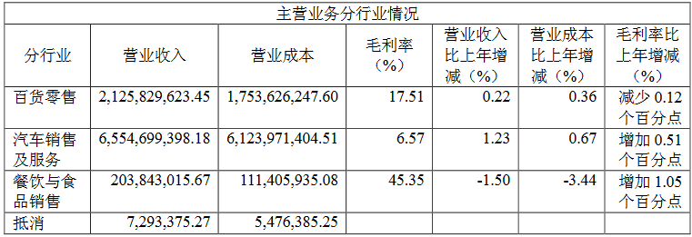
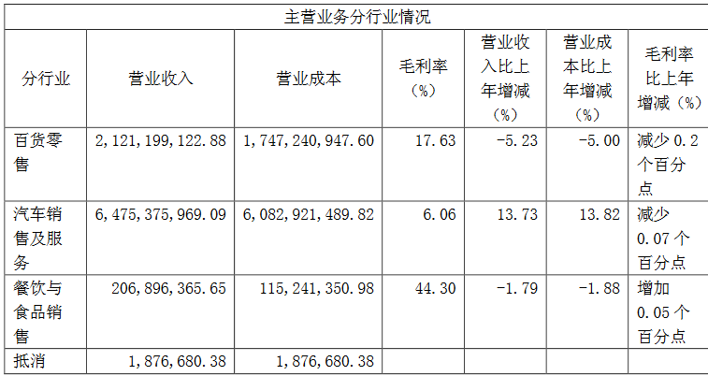
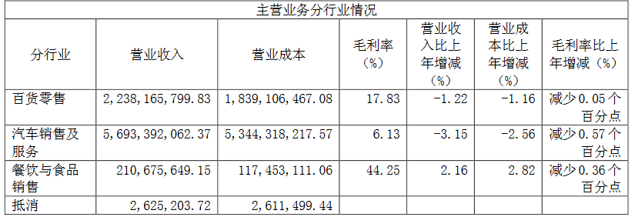
1实物产出
产量
单位收入
单位成本
单位利润
单位总资本
单位普通股价值
2杂项
运营店面数
店面销售额
店面利润
矿储备
以当时开采速度计算的矿井寿命

